关系图
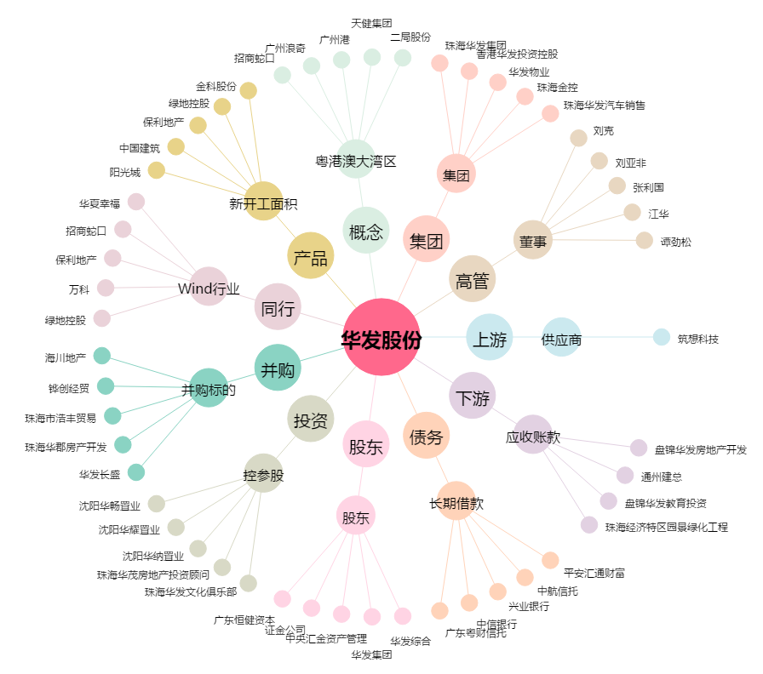
华发股份[600325.SH] - 关系概览图

